Competencias
Competencias que se formaran en el Segundo Semestre 2026
Curso
Semestre que aplica | Segundo Semestre 2026

Competencias relacionadas al perfil del egresado (Especifica) |  |  |  |  |  | Competencias relacionadas al perfil del egresado (General)
1 | Aplica los conocimientos de su disciplina en la elaboración, fundamentación y defensa de argumentos para prevenir y resolver problemas complejos en su campo profesional, identificando y aplicando innovaciones. |  |  |  |  | 1 | Aplica principios básicos de ingeniería, ciencias de computación y sistemas de información y comunicación, en la formulación y resolución adecuada de problemas complejos.
2 | Toma decisiones profesionales con base en fundamentos teóricos, datos e información pertinente, válida y confiable. |  |  |  |  | 2 | Aplica conocimientos tecnológicos con ética profesional y respetando y cuidando los recursos naturales, humanos y financieros.
3 | Identifica oportunidades y riesgos para la innovación y adaptación de conocimientos y tecnologías para resolver problemas. |  |  |  |  | 3 | Maneja e Interpreta adecuadamente datos masivos, sean estos estructurados o no estructurados, facilitando su visualización e interpretación de forma eficaz en apoyo a la toma de decisiones.

No | Tipo | Verbo en Presente | Objeto de la acción | [Palabras conectoreas] Herramientas o metodología | [Palabras conectoreas] Condiciones específicas |  | Nivel
1 | General | Aplica | conceptos fundamentales de programación | mediante ejercicios prácticos y análisis de código, en entornos virtuales de laboratorio | para la toma de decisiones basada en información cuantitativa |  | Crear
 | Aplica conceptos fundamentales de programación mediante ejercicios prácticos y análisis de código, en entornos virtuales de laboratorio para la toma de decisiones basada en información cuantitativa |  |  |  |  |  |  | Como redactar compentecias
2 | Especifica | Integra | herramientas de ofimática | como Word, Excel, PowerPoint y Access | en la resolución de tareas y proyectos con base en situaciones académicas y laborales comunes |  | Analizar | Manual para redactar Competencias
 | Integra herramientas de ofimática como Word, Excel, PowerPoint y Access en la resolución de tareas y proyectos con base en situaciones académicas y laborales comunes
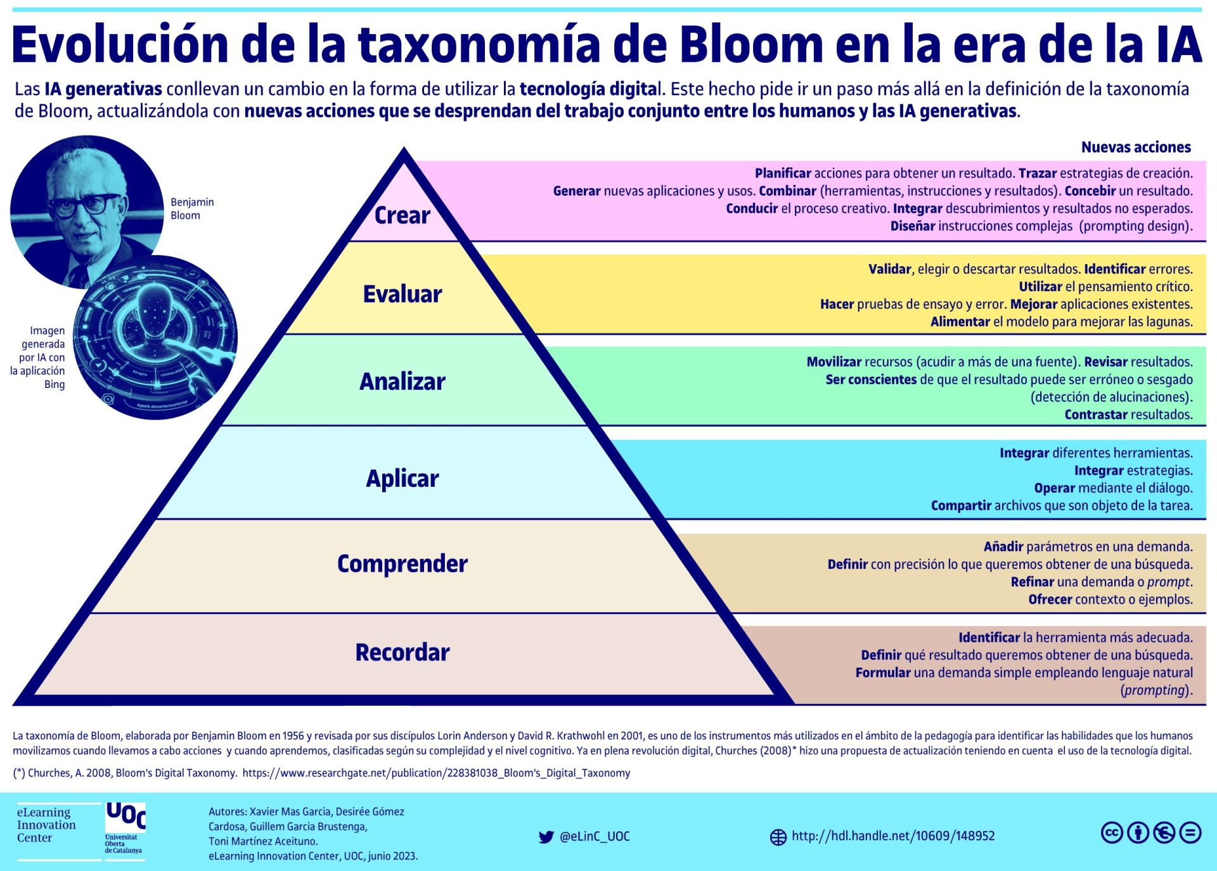
3 | Especifica | Evalúa | resultados obtenidos en procesos de programación y ofimática | utilizando pruebas de funcionamiento, revisión crítica de errores y optimización de recursos | bajo criterios de funcionalidad y eficiencia |  | Crear
 | Evalúa resultados obtenidos en procesos de programación y ofimática utilizando pruebas de funcionamiento, revisión crítica de errores y optimización de recursos bajo criterios de funcionalidad y eficiencia
4 | Especifica | Diseña | macros automatizadas en hojas de cálculo | utilizando Visual Basic para Aplicaciones (VBA) | mediante la implementación de funciones y ciclos condicionales con conexión a bases de datos para optimizar tareas repetitivas |  | Crear
 | Diseña macros automatizadas en hojas de cálculo utilizando Visual Basic para Aplicaciones (VBA) mediante la implementación de funciones y ciclos condicionales con conexión a bases de datos para optimizar tareas repetitivas
5 | Especifica | Formula | consultas en bases de datos relacionales | empleando herramientas de Access y modelos entidad-relación | bajo criterios de integridad y relaciones correctas para organizar y extraer información relevante |  | Aplicar
 | Formula consultas en bases de datos relacionales empleando herramientas de Access y modelos entidad-relación bajo criterios de integridad y relaciones correctas para organizar y extraer información relevante
6 | Especifica | Analiza | funcionamiento y utilidad de máquinas virtuales | elaborando entregables | que integren conceptos sobre virtualización y gestión de información para las necesitdades concretas |  | Analizar
 | Analiza funcionamiento y utilidad de máquinas virtuales elaborando entregables que integren conceptos sobre virtualización y gestión de información para las necesitdades concretas
7 | Especifica | Crea | soluciones digitales | utilizando entornos de programación visual y aplicaciones de ofimática | con estrategias de automatización básica y diseño de bases de datos para resolver problemas reales de forma efectiva |  | Crear
 | Crea soluciones digitales utilizando entornos de programación visual y aplicaciones de ofimática con estrategias de automatización básica y diseño de bases de datos para resolver problemas reales de forma efectiva

Si las competencias son las misma que el semetre anterior compartenos tu opinion de porque no se cambiaron

